графік
1) Протабулювати функцію з кроком 0,2 на інтервалі [0, 3] та побудувати графік функції за допомогою майстра діаграм.
2) Обрати найбільш цікаву на Вашу думку ділянку на графіку для здійснення інтерполювання. (містить екстремуми чи точки перегину функції).

x | y
0 | 1.00000
0.2 | 1.03947
0.4 | 1.15165
0.6 | 1.31882
0.8 | 1.51460
1 | 1.70807
1.2 | 1.86870
1.4 | 1.97111
1.6 | 1.99915
1.8 | 1.94838
2 | 1.82682
2.2 | 1.65367
2.4 | 1.45625
2.6 | 1.26574
2.8 | 1.11222
3 | 1.01991

вузли
Графічне представлення табличної функції
а | b | n | x
1 | 2 | 5 | 1.5
m | x(m,n) | xi | yi
1 | 1.85355 | 1.01704 | 1.72344
2 | 1.62941 | 1.14645 | 1.83048
3 | 1.37059 | 1.37095 | 1.96059
4 | 1.14645 | 1.62951 | 1.99656
5 | 1.01704 | 1.85355 | 1.92216

Найменшу похибку інтерполяціїї забезпечує вибір вузлів інтерполяціїї за
формулою Чебишова

Лагранжа
 |  | x | i | xi | xi-x0 | xi-x1 | xi-x2 | xi-x3 | xi-x4 | Di | yi | уi/Di | Ln(x)
1.01704 | 1.72344 | 1.50 | 0 | 1.01704 | 0.48296 | -0.12941 | -0.35391 | -0.61247 | -0.83651 | 0.01133 | 1.72344 | 152.07905
1.14645 | 1.83048 |  | 1 | 1.14645 | 0.12941 | 0.35355 | -0.22450 | -0.48306 | -0.70710 | -0.00351 | 1.83048 | -521.73337
1.37095 | 1.96059 |  | 2 | 1.37095 | 0.35391 | 0.22450 | 0.12905 | -0.25856 | -0.48260 | 0.00128 | 1.96059 | 1532.39600
1.62951 | 1.99656 |  | 3 | 1.62951 | 0.61247 | 0.48306 | 0.25856 | -0.12951 | -0.22404 | 0.00222 | 1.99656 | 899.50905
1.85355 | 1.92216 |  | 4 | 1.85355 | 0.83651 | 0.70710 | 0.48260 | 0.22404 | -0.35355 | -0.02261 | 1.92216 | -85.01068
1.50000 | 1.99500 |  |  |  |  | ꙍ(x)= | 0.00101 |  |  |  |  | 1977.24005 | 1.99496
 | точне значення |  |  |  |  |  |  |  |  |  |  | Σ(уi/Di)= | наближене значення
 | функціїї в точці х |  |  |  |  |  |  |  |  |  |  |  | функціїї в точці х
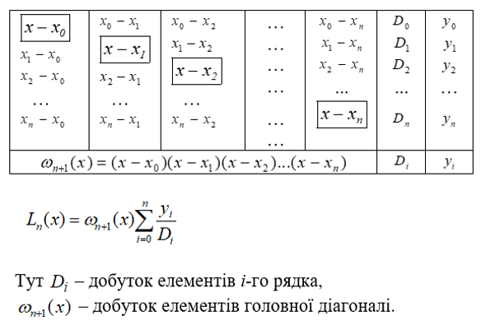
точна абсолютна похибка інтерполяції в точці х
 | 3.9171053527E-05

Поліном Лагранжа для заданих 5 -ти вузлів інтерполяції.

ексель
Поліноміальна інтерполяція
Задана функція
xi | f(xi)
1.01704 | 1.72344
1.14645 | 1.83048
1.37095 | 1.96059
1.62951 | 1.99656
1.85355 | 1.92216

